产品能力数据采集
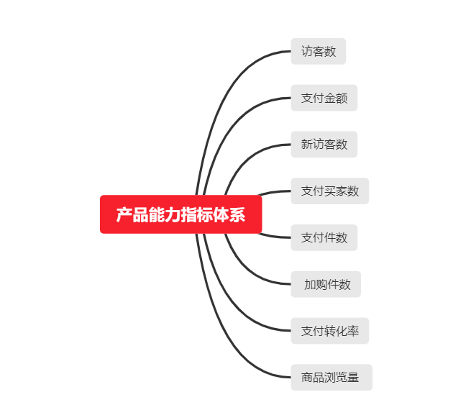
市场数据采集：产品能力数据采集
【任务要求】
1、网店重点推广了两款产品，销售增长明显，现需要从产品访客的支付、转化、加购、收藏行为去优化产品—采集店铺产品销售数据
2、统计时间：2019年11月15日-12月1日共15天
3、采集店铺整体的所有终端数据

【知识要点】
产品数据-产品能力分析指标体系

【考点总结】
产品能力分析指标体系

